исключение-свод
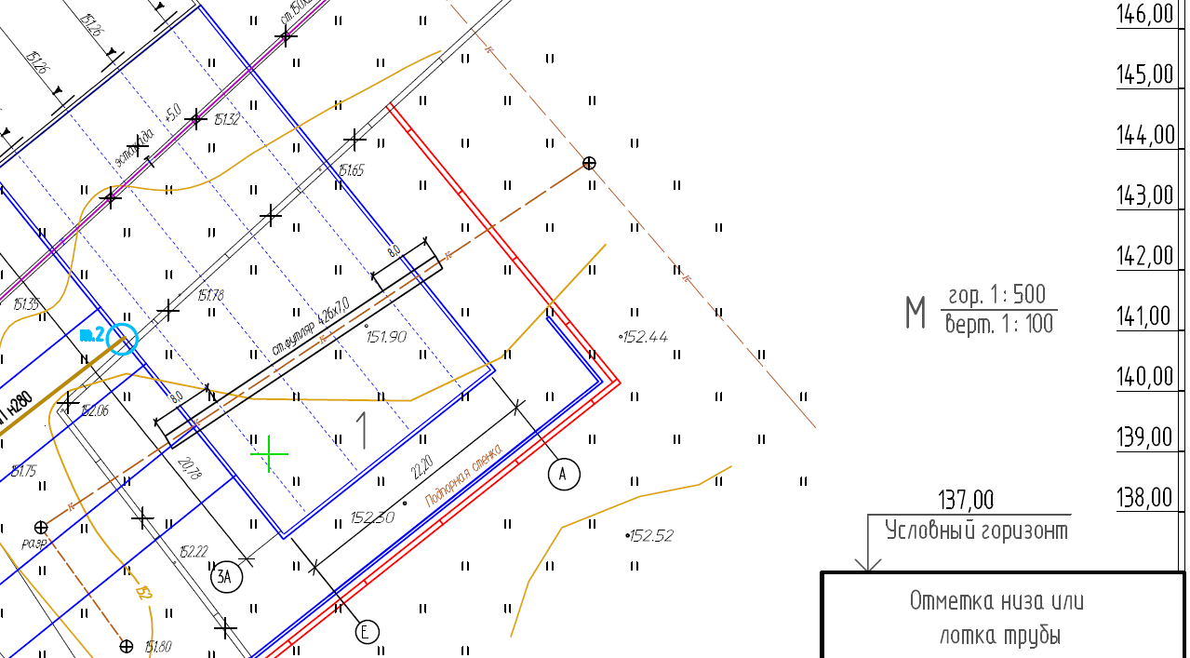
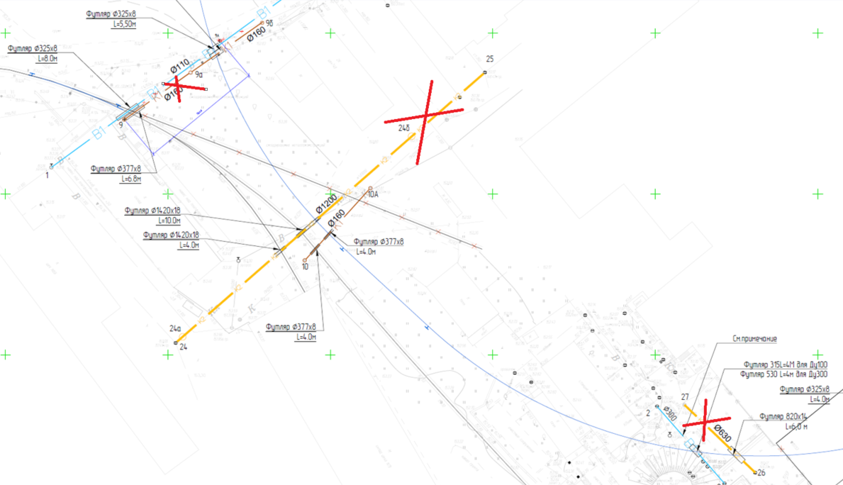
Если тут ноль работы исключены | 0 | Отвозка лишнего грунта на расстояние до 30 км с утилизацией | 0
 | -1 |  | 4948.64

 | после искл | до искл | исключено
раб | 231,342,828.01 | 319,226,471.74 | 87,883,643.73
мат | 271,327,302.24 | 287,201,638.86 | 15,874,336.62
 | 502,670,130.25 | 606,428,110.60 | 103,757,980.35

Раздел | СМР | Материал | Итого
Трансбордер | 43,121,120.49 | 22,154,880.58 | 65,276,001.07
Пути | 102,123,065.74 | 188,454,247.16 | 290,577,312.90
Коммуникации | 64,986,975.69 | 50,594,829.68 | 115,581,805.37
ГСН | 4,256,256.93 | 2,524,150.13 | 6,780,407.06
Эстакада | 10,124,324.47 | 3,474,621.46 | 13,598,945.93
ТС2 | 2,477,541.95 | 1,596,757.52 | 4,074,299.47
ТС3 | 4,253,542.74 | 2,527,815.71 | 6,781,358.45
Всего | 231,342,828.01 | 271,327,302.24 | 502,670,130.25

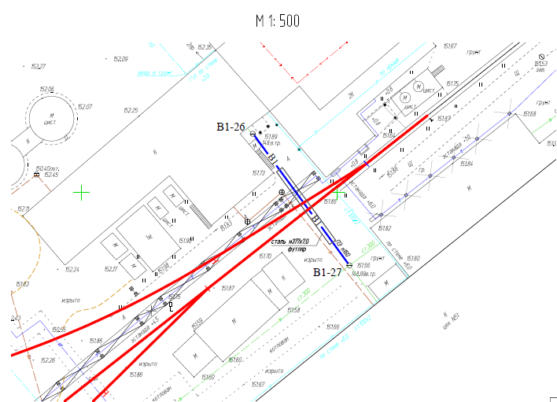
ГСН очень грубо без земли
ЭС1 обнулены начальные данные вставлен факт из расчет к выполнению, но это не правильно, т.к. тут не учтены наши накрутки, только "себестоимость"
ЭС2 ничего менять не стал, у них поданное по структуре не соответствует смете, и выполнено около 20% не сильно по итогу изменнится
Канализацию к2 поправил, вернул 2 колодца (26,27) и футляр
НВК3 В1-26 -27 исключен
НВК1 футляр на сущ канализацию удален

